Sheet1
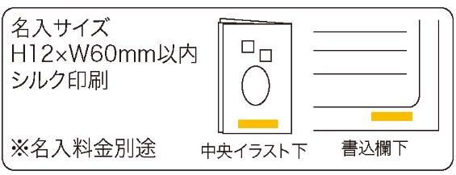
提 案 書

暑さ対策の手引きてぬぐい |  | 参考上代 | ¥300 | 販売価格
 |  | （税別） |  | （税別）
【JAN】 | 4562121887152
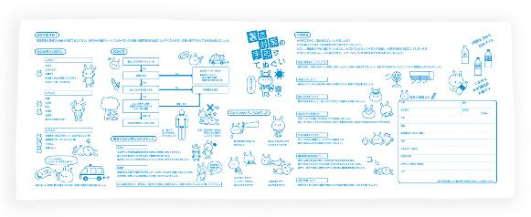 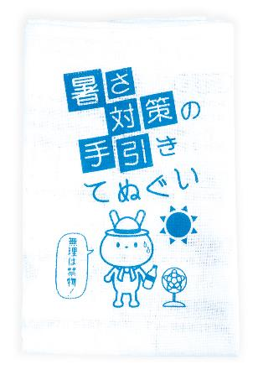 |  |  | 【商品番号】 7329 【本体サイズ】 1000*350㎜・40ｇ 【パッケージサイズ】 185*130*15㎜・41ｇ 【個装形態】 ポリ袋入 【材質】 綿100％ 【入数】 200 【セット内容】 暑さの対策に役立つヒントを解説したてぬぐい 【生産国】 中国

